Gambar
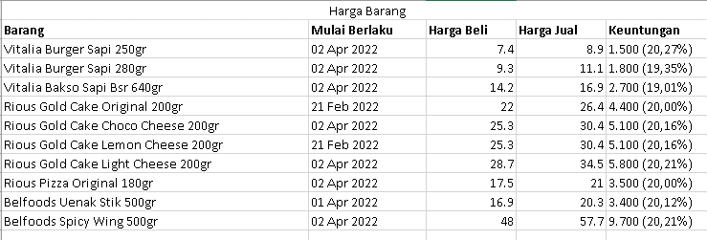

CONTOH PENYEBAB HANG
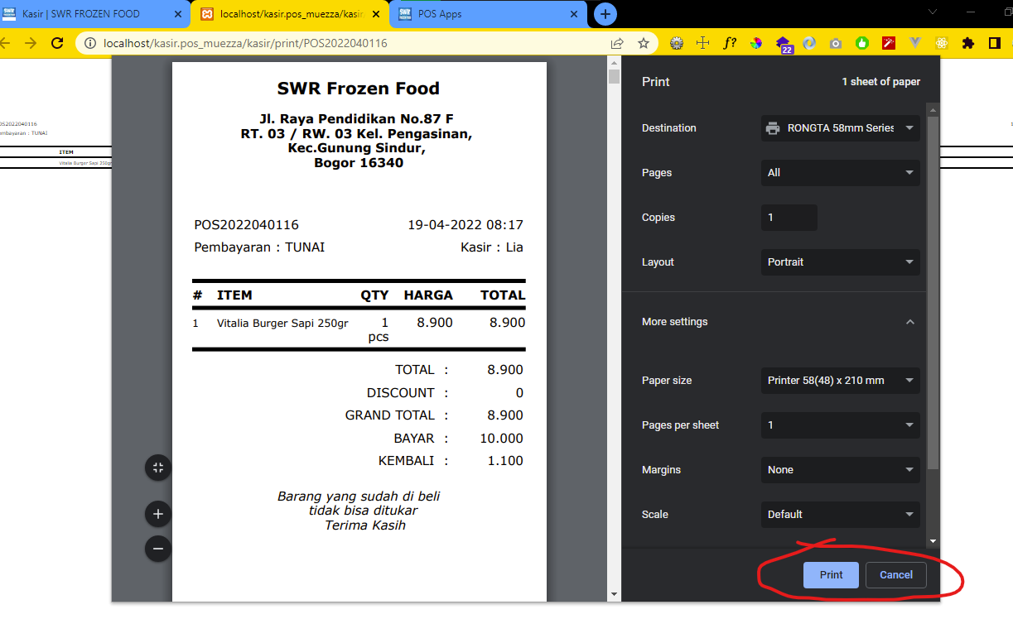

Tutup dulu popup dengan klik tombol Print atau Cancel

